Sheet1
Школа | МБОУ Большекирсановская сош имени Героя Советского Союза Хайло В.А. |  |  | Отд./корп |  |  |  | День | 2022-10-05

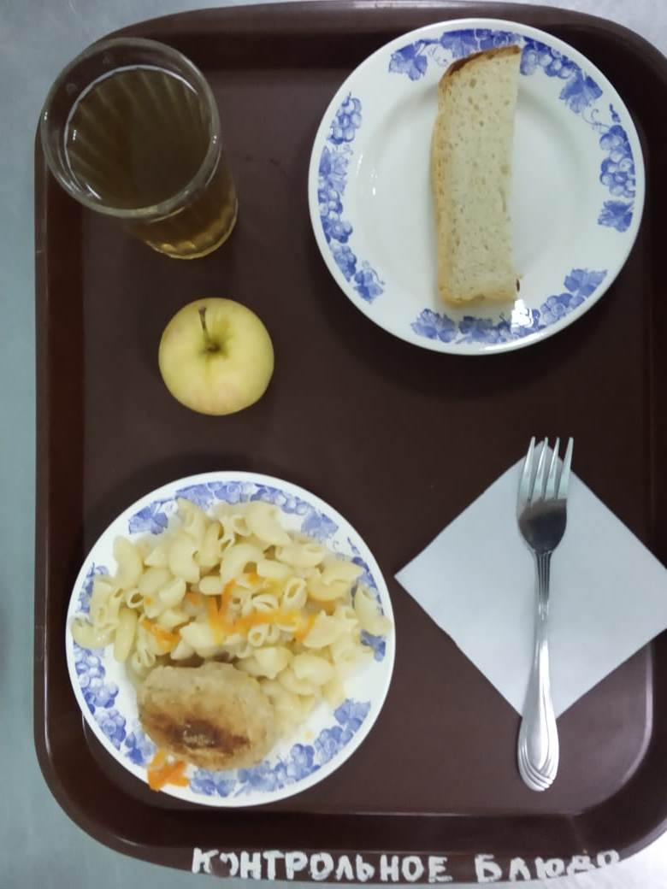
Прием пищи | Раздел | № рец. | Блюдо | Выход, г | Цена | Калорийность | Белки | Жиры | Углеводы
Завтрак | гор.блюдо | 295 | Котлеты рубленные из бройлер цыплят | 90.00 | 31.09 | 317.45 | 12.52 | 24.05 | 12.65
 | гор.напиток | 349 | Компот из смеси сухофруктов ( с добавлением витамина С) | 180.00 | 3.80 | 119.52 | 0.60 | 0.08 | 28.81
 | хлеб | Н | Хлеб пшеничный | 30.00 | 2.65 | 69.00 | 2.28 | 0.24 | 14.10
 |  | 203 | Макаронные изделия отварные с маслом | 100.00 | 5.16 | 130.48 | 3.64 | 3.86 | 20.31
 |  | 338 | Фрукты свежие (яблоко) | 106.00 | 6.37 | 47.00 | 0.40 | 0.40 | 9.80

Завтрак 2 | фрукты

Обед | закуска
 | 1 блюдо |  | .
 | 2 блюдо
 | гарнир
 | сладкое
 | хлеб бел.
 | хлеб черн.

 |  |  |  | 506.00 | 49.07 | 683.45 | 19.44 | 28.63 | 85.67

